Sheet1
abcdefg | 2
2 | 3
3 | 0 | 0.23605497974 | 35
 | TRUE |  |  | 26
 | 3 | #NAME? |  |  | 26
 | 3 |  |  | 52
1
2 |  | 24 |  |  | 24
SUM(1,1)

 |  | 0
 |  | 1
 |  | 2 |  |  |  |  | 0

 |  | #VALUE!

Wt-1
1
Wt-2
2
P(1)
P(2)
 | 0
Wt-6
50000
P(50000)

{1, 0, ..., 0, 0, 0}
50000
{0, 1, ..., 0, 0, 0}
50000

{0, 0, ..., 0, 0, 1}
50000

one-hot 向量 *
`
w(1,1) , w(1,2) , ... , w(1,m)
w(2,1) , w(2,2) , ... , w(2,m)
... ... ... ...
w(n-1,1) , w(n-1,2), ... w(n-1,m)

one-hot向量(超大维度 v)
one-hot向量(超大维度 v)
词向量转换矩阵 C
词向量(小维度m)
隐含层(小维度m)

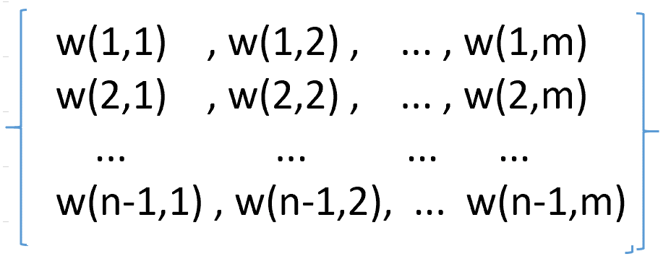

Wt-1
Wt-2
Wt-n+1
one-hot向量(超大维度 v, 即词汇总量 )

词向量转换矩阵 C

词向量(小维度 m)
w'(1,1) , w'(1,2) , ... , w'(1,v)
w'(2,1) , w'(2,2) , ... , w'(2,v)
... ... ... , ...
w'(h, 1) , w'(h,2) , ... , w'(h,v)

隐含层(小维度 h)

w''(1,1) , w''(1,2) , ... , w''(1,v)
w''(2,1) , w''(2,2) , ... , w''(2,v)
... ... ... , ...
w''((n-1)m, 1) , w''((n-1)m,2) , ... , w''((n-1)m,v)

还原矩阵 U
直连矩阵 W

词汇概率输出
(单个输出在0~1之间，总和为1), 超大维度 v

 |  |  |  |  | 2.1 | 2.2
 |  |  |  |  | 6.3

